Ex01
Ex01 - Жизненный цикл объекта "Слоты обслуживания"
Доработанные UC
UC | Контекст использования | Область действия | Уровень | Основное действующее лицо | Предусловия | Основной сценарий | Альтернативный сценарий
UC04 | Менеджер, при общении с клиентом по телефону, регистрирует клиента, чтобы записать на обслуживание. | барбершоп, оказание услуг клиентам. | цель пользователя. | менеджер | Клиент позвонил менеджеру. | 1. Менеджер открывает страницу регистрации клиента. | 1. Введенный телефон зарегистрирован в системе:
 |  |  |  |  |  | 2. Менеджер вводит номер телефона и имя, которое клиент сообщил по телефону. | 1. Система сообщает, что такой номер телефона зарегистрирован в системе.
 |  |  |  |  | Менеджер зашел на сайт барбершопа. | 3. Система подтверждает, что телефон не зарегистрирован в системе. | 2. Клиент вводит другой номер телефона (2.) или отказывается от регистрации.
 |  |  |  |  |  | 4. Система регистрирует клиента, генерирует временный пароль, направляет СМС по телефону клиента о регистрации с указанием имени, логина, временного пароля.
UC01 | Клиент регистрируется, чтобы записаться на обслуживание. | барбершоп, оказание услуг клиентам. | цель пользователя. | клиент. | Клиент зашел на сайт. | 1. Клиент открывает страницу регистрации. | 1. Введенный номер телефона зарегистрирован в системе:
 |  |  |  |  |  | 2. Клиент вводит номер телефона и имя (отчество). | 1. Система сообщает, что такой номер телефона зарегистрирован в системе.
 |  |  |  |  |  | 3. Система подтверждает, что телефон не зарегистрирован в системе. | 2. Клиент вводит другой номер телефона (2.) или отказывается от регистрации.
 |  |  |  |  |  | 4. Клиент вводит предпочитаемый пароль.
 |  |  |  |  |  | 5. Система сообщает уровень пароля (слабый, средний, высокий).
 |  |  |  |  |  | 6. Система регистрирует клиента, направляет СМС по телефону клиента о регистрации с указанием имени и логина.
UC02 | менеджер создает расписание работы мастера в виде слотов для выбора клиентами. | барбершоп, оказание услуг клиентам. | цель пользователя. | менеджер. | Менеджер получил график работы мастеров. | 1. Менеджер открывает страницу ввода слотов мастеров на обслуживание. | 1. Выбранный слот забронирован в системе клиентом и имеет статус "Забронирован":
 |  |  |  |  |  | 2. Менеджер выбирает дату и слот (период времени длительностью 1 час, указано начальное время), выбирает мастера из сущности "Сотрудники", которым указана роль "Мастер" в сущности "Роль сотрудника". | 1. Система сообщает, что выбранный слот забронирован в системе клиентом.
 |  |  |  |  | Менеджер зашел на сайт. | 3. Система подтверждает, что выбранный слот не забронирован в системе клиентом. | 2. Менеджер связывается по телефону с клиентом и договаривается о переносе визита на другое время или к другому мастеру, вносит информацию в систему.
 |  |  |  |  |  | 4. Менеджер подтверждает закрепление времени за мастером. | 3. Система направляет СМС по телефону клиента об изменении времени и/или мастера визита.
 |  |  |  |  |  | 5. Система закрепляет слот: дата, время, мастер. Статус слота устанавливается "Свободен".
UC03 | клиент хочет забронировать визит в барбершоп для получения услуги. | барбершоп, оказание услуг клиентам. | цель пользователя. | клиент. | Клиент зашел на сайт. | 1. Клиент открывает страницу выбора слотов. | 1. Выбор слота по услуге:
 |  |  |  |  |  | 2. Система формирует список свободных слотов со статусом "Свободен". | 1. Клиент выбирает услугу из списка услуг, которые оказывают мастера из сущности Роли сотрудника.
 |  |  |  |  |  | 3. Клиент выбирает слот обслуживания по времени (дата, время) из свободных. | 2. Клиент выбирает свободный слот обслуживания по мастеру.
 |  |  |  |  |  | 4. Система формирует список допустимых к выбору услуг. | 3. Система показывает свободные слоты в расписании мастера.
 |  |  |  |  |  | 5. Клиент выбирает услугу из допустимых к выбору. | 4. Клиент может посмотреть расписание.
 |  |  |  |  |  | 6. Система формирует список мастеров, допустимых к выбору. | 5. Клиент выбирает слот из свободных.
 |  |  |  |  |  | 7. Клиент выбирает мастера из допустимых к выбору. | 6. Система направляет СМС по телефону клиента о бронировании слота.
 |  |  |  |  |  | 8. Система подтверждает, что выбранный слот не забронирован в системе другим клиентом.
 |  |  |  |  |  | 9. Клиент подтверждает бронирование слота.
 |  |  |  |  |  | 10. Система закрепляет слот: дата, время, мастер, услуга. Статус слота изменяется на "Забронирован".
 |  |  |  |  |  | 11. Система направляет клиенту СМС о бронировании услуги по номеру телефона, указанному при регистрации.
UC05 | клиент самостоятельно отменяет ранее сделанную запись на услугу. | барбершоп, оказание услуг клиентам. | цель пользователя. | клиент. | Клиент зашел на сайт. | Клиент открывает личный кабинет.
 |  |  |  |  |  | Клиент переходит к разделу "Мои записи".
 |  |  |  |  |  | Система отображает список актуальных записей клиента.
 |  |  |  |  |  | Клиент выбирает запись, которую хочет отменить.
 |  |  |  |  | Клиент имеет хотя бы одну активную запись со статусом "Забронирован". | Клиент нажимает кнопку "Отменить запись".
 |  |  |  |  |  | Система присваивает соответствующему слоту статус "Отменено клиентом".
 |  |  |  |  |  | Система направляет СМС клиенту об отмене записи.
UC06 | менеджер отменяет ранее забронированную клиентом услугу. | барбершоп, оказание услуг клиентам. | цель пользователя. | менеджер. | Менеджер авторизован в системе. | Менеджер открывает страницу управления бронированиями.
 |  |  |  |  |  | Менеджер находит запись клиента, которую необходимо отменить.
 |  |  |  |  |  | Менеджер нажимает кнопку "Отменить запись".
 |  |  |  |  |  | Система запрашивает подтверждение.
 |  |  |  |  | Существуют записи клиентов, которые необходимо отменить со статусом "Забронирован". | Менеджер подтверждает отмену.
 |  |  |  |  |  | Система присваивает соответствующему слоту статус "Отменено барбершопом".
 |  |  |  |  |  | Система направляет СМС клиенту с информацией об отмене и рекомендацией выбрать другой слот.

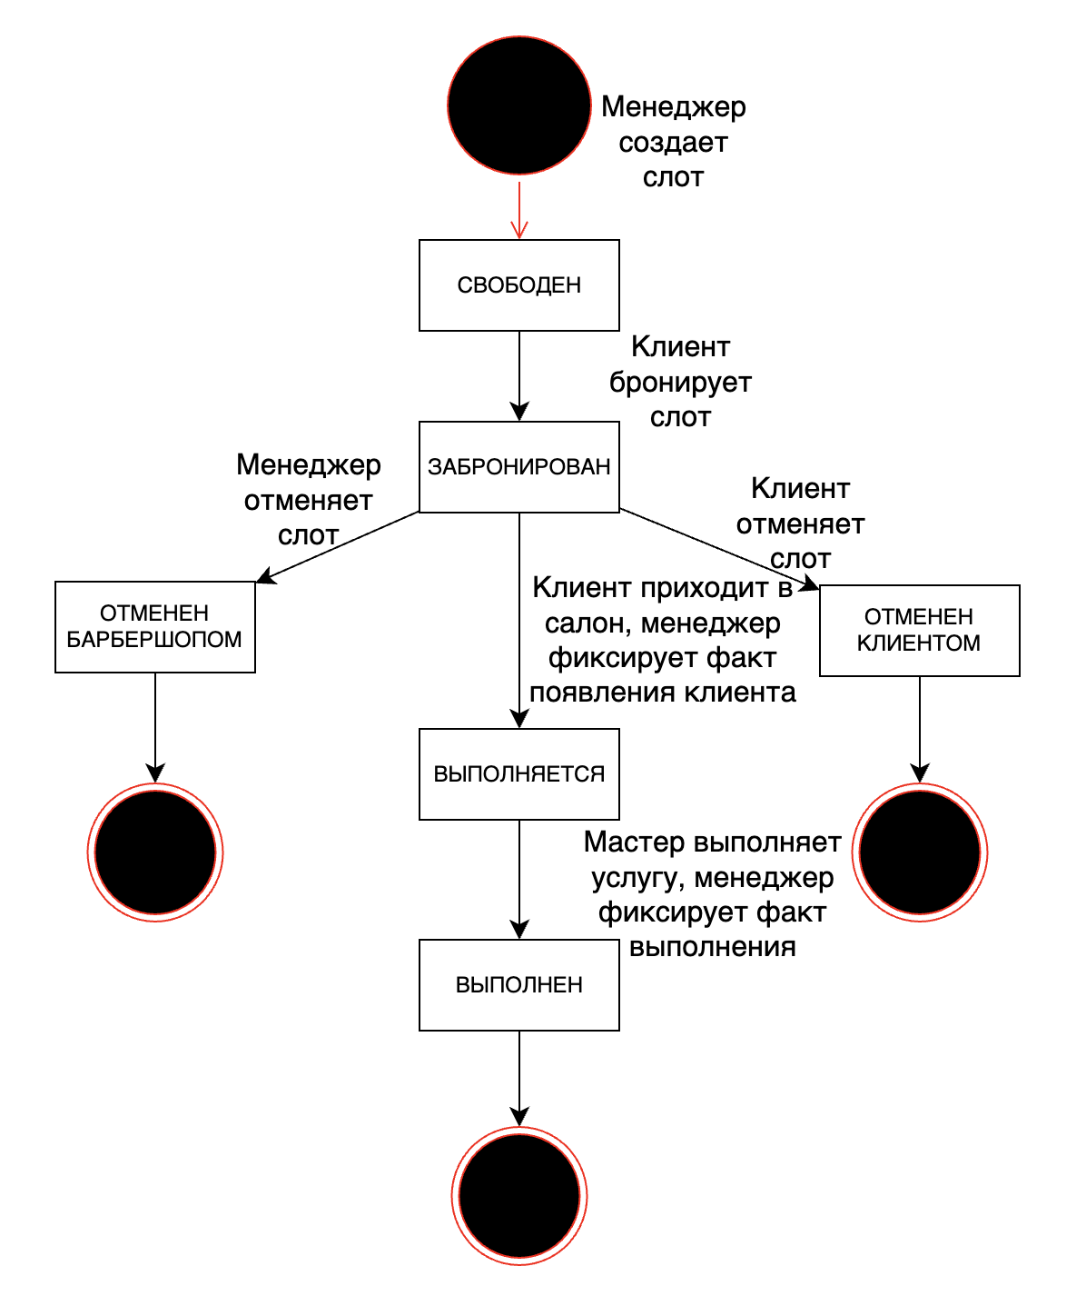
Статусная модель
№ | Статус | Исходный статус | Инициатор / событие | Действия | Условия / проверки | Следующий статус
1 | Создан / Свободен | (начало ЖЦ) | Менеджер | Менеджер выбирает дату, время, мастера; система проверяет отсутствие конфликтов | Слот не должен пересекаться с уже существующим слотом того же мастера | Свободен
2 | Забронирован | «Создан / Свободен» | Клиент подтверждает бронирование. | Клиент выбирает слот, услугу, мастера; система фиксирует бронирование; отправляет СМС | Слот должен быть свободен; клиент зарегистрирован или вводит данные | Выполнен / Отменён клиентом / Отменён барбершопом
3 | Выполняется | Забронирован | Менеджер / Клиент | Менеджер отмечает факт появления клиента в салоне; система меняет статус выполнения | Слот должен существовать в статусе забронирован | Выполнен / Отменен барбершопом
4 | Выполнен | Выполняется | Менеджер / факт оказания услуги | Менеджер проставляет отметку о выполнении; система предлагает клиенту оставить отзыв | Дата/время слота наступили; услуга оказана | Конец ЖЦ
5 | Отменён клиентом | Забронирован | Клиент / инициатива клиента | Клиент отменяет бронь; система подтверждает отмену; отправляет СМС; слот становится свободным | Требуется подтверждение клиента | Свободен (слот переоткрывается)
6 | Отменён барбершопом | Забронирован / Свободен | Менеджер / инициатива барбершопа | Менеджер отменяет слот; система уведомляет клиента (если был забронирован) по СМС | Если слот забронирован - обязательное уведомление клиента | Конец ЖЦ (слот закрыт)

